Калькулятор
 | ТЗ На калькулятор |  |  |  |  |  | Пример

 |  |  |  | Максимальная высота 60 см. шаг высоты 1 см. |  |  |  | кол-во | см |  |  | кол-во |  | см
Кол-во букв: |  | (указать кол-во) | Высота букв: Расчет в см | от 5 см. до 12 см | Индивидуальный просчет от 60 см |  |  | 25 | 50 |  |  | 81250 |  | 3250

 |  |  | Тип подсветки
Подсветка |  |  | Не световая | Световая | С контражуром (прозрачный задник) |  |  | С контражуром (прозрачный задник) |  |  |  | Итого:
 |  |  | 40 р/см | 60 р/см | 5 р/см |  | 60 | 5 |  |  |  | 81250

Корпус букв из жидкого акрила
 |  |  | Лицо | Борт
 |  |  | Белый (Oracal 8500 010) (прибавка 0 р.) | Черный (RAL 9005) (прибавка 0 р.) |  |  |  |  |  |  |  | Итого:
 |  | Прибавка к цене |  | Белый (RAL 9003) (прибавка 0 р.) | Прибавка к цене |  |  |  |  |  |  | 81250
 |  | 3 р/см | Oracal 8500 020 | RAL 1021 | 2 р/см |  |  |  |  |  |  | кол-во/р |  | см/р
 |  | 3 р/см | Oracal 8500 023 | RAL 2009 | 2 р/см |  |  |  |  |  |  | 10000 |  | 400
 |  | 3 р/см | Oracal 8500 025 | RAL 3020 | 2 р/см
 |  | 3 р/см | Oracal 8500 026 | RAL 5002 | 2 р/см | Oracal 8500 026 |  | 3
 |  | 3 р/см | Oracal 8500 032 | RAL 6018 | 2 р/см
 |  | 3 р/см | Oracal 8500 034 | RAL 8017 | 2 р/см
 |  | 3 р/см | Oracal 8500 036 | Oracal 641 020M | 5 р/см
 |  | 3 р/см | Oracal 8500 043 | Oracal 641 023M | 5 р/см
 |  | 3 р/см | Oracal 8500 045 | Oracal 641 025M | 5 р/см
 |  | 3 р/см | Oracal 8500 047 | Oracal 641 026M | 5 р/см |  |  | Oracal 641 026M | 5
 |  | 3 р/см | Oracal 8500 050 | Oracal 641 032M | 5 р/см
 |  | 3 р/см | Oracal 8500 056 | Oracal 641 034M | 5 р/см
 |  | 3 р/см | Oracal 8500 060 | Oracal 641 036M | 5 р/см
 |  | 3 р/см | Oracal 8500 063 | Oracal 641 043M | 5 р/см
 |  | 3 р/см | Oracal 8500 070 | Oracal 641 045M | 5 р/см
 |  | 3 р/см | Oracal 8500 071 | Oracal 641 047M | 5 р/см
 |  | 3 р/см | Oracal 8500 080 | Oracal 641 050M | 5 р/см
 |  | 3 р/см | Oracal 8500 082 | Oracal 641 056M | 5 р/см
 |  | 3 р/см | Oracal 8500 084 | Oracal 641 060M | 5 р/см
 |  | 3 р/см | Oracal 8500 404 | Oracal 641 063M | 5 р/см
 |  |  |  | Oracal 641 071M | 5 р/см
 |  |  |  | Oracal 641 080M | 5 р/см
 |  |  |  | Oracal 641 082M | 5 р/см
 |  |  |  | Oracal 641 084M | 5 р/см |  |  |  |  |  |  | Итого:
 |  |  |  | Oracal 641 404M | 5 р/см |  |  |  |  |  |  | 91250

Шрифт: | сложный шрифт или шрифт с засечками |  |  |  |  |  |  |  |  |  | кол-во/р |  | см/р
 |  |  |  |  |  |  |  | от 41 до 60 см. |  |  | 3750 |  | 150
 | До 20 см. | от 21 до 40 см | от 41 до 60 см. |  |  |  |  | 3 |  |  |  |  |  |  | Итого:
 | 8 р/см | 5 р/см | 3 р/см |  |  |  |  |  |  |  |  |  |  |  | 95000

Расчет логотипа |  | кв.м | индивидуальный расчет |  |  |  |  |  |  |  |  |  | индивидуальный расчет

Рама: | = высота букв/100*1.5*количество букв*1000р.
 |  |  |  |  |  |  |  |  |  | Итого: | 18750

 |  |  |  |  |  |  |  |  |  |  |  |  |  | Итого:
 |  |  |  |  |  |  |  |  |  |  |  |  |  | 113,750 ₽

Монтаж |  | Галочка | индивидуальный расчет |  |  |  |  |  |  |  |  |  |  | индивидуальный расчет

Доставка |  | Доставка по СПб: ПН, ЧТ бесплатно
Самовывоз

 |  |  | Идеяльно ниже калькулятора выводить простую форму, что человек накликал и какая будет итоговая цена
 |  |  |  |  |  |  | Это конкуренты, заказчику необходимо отличаться
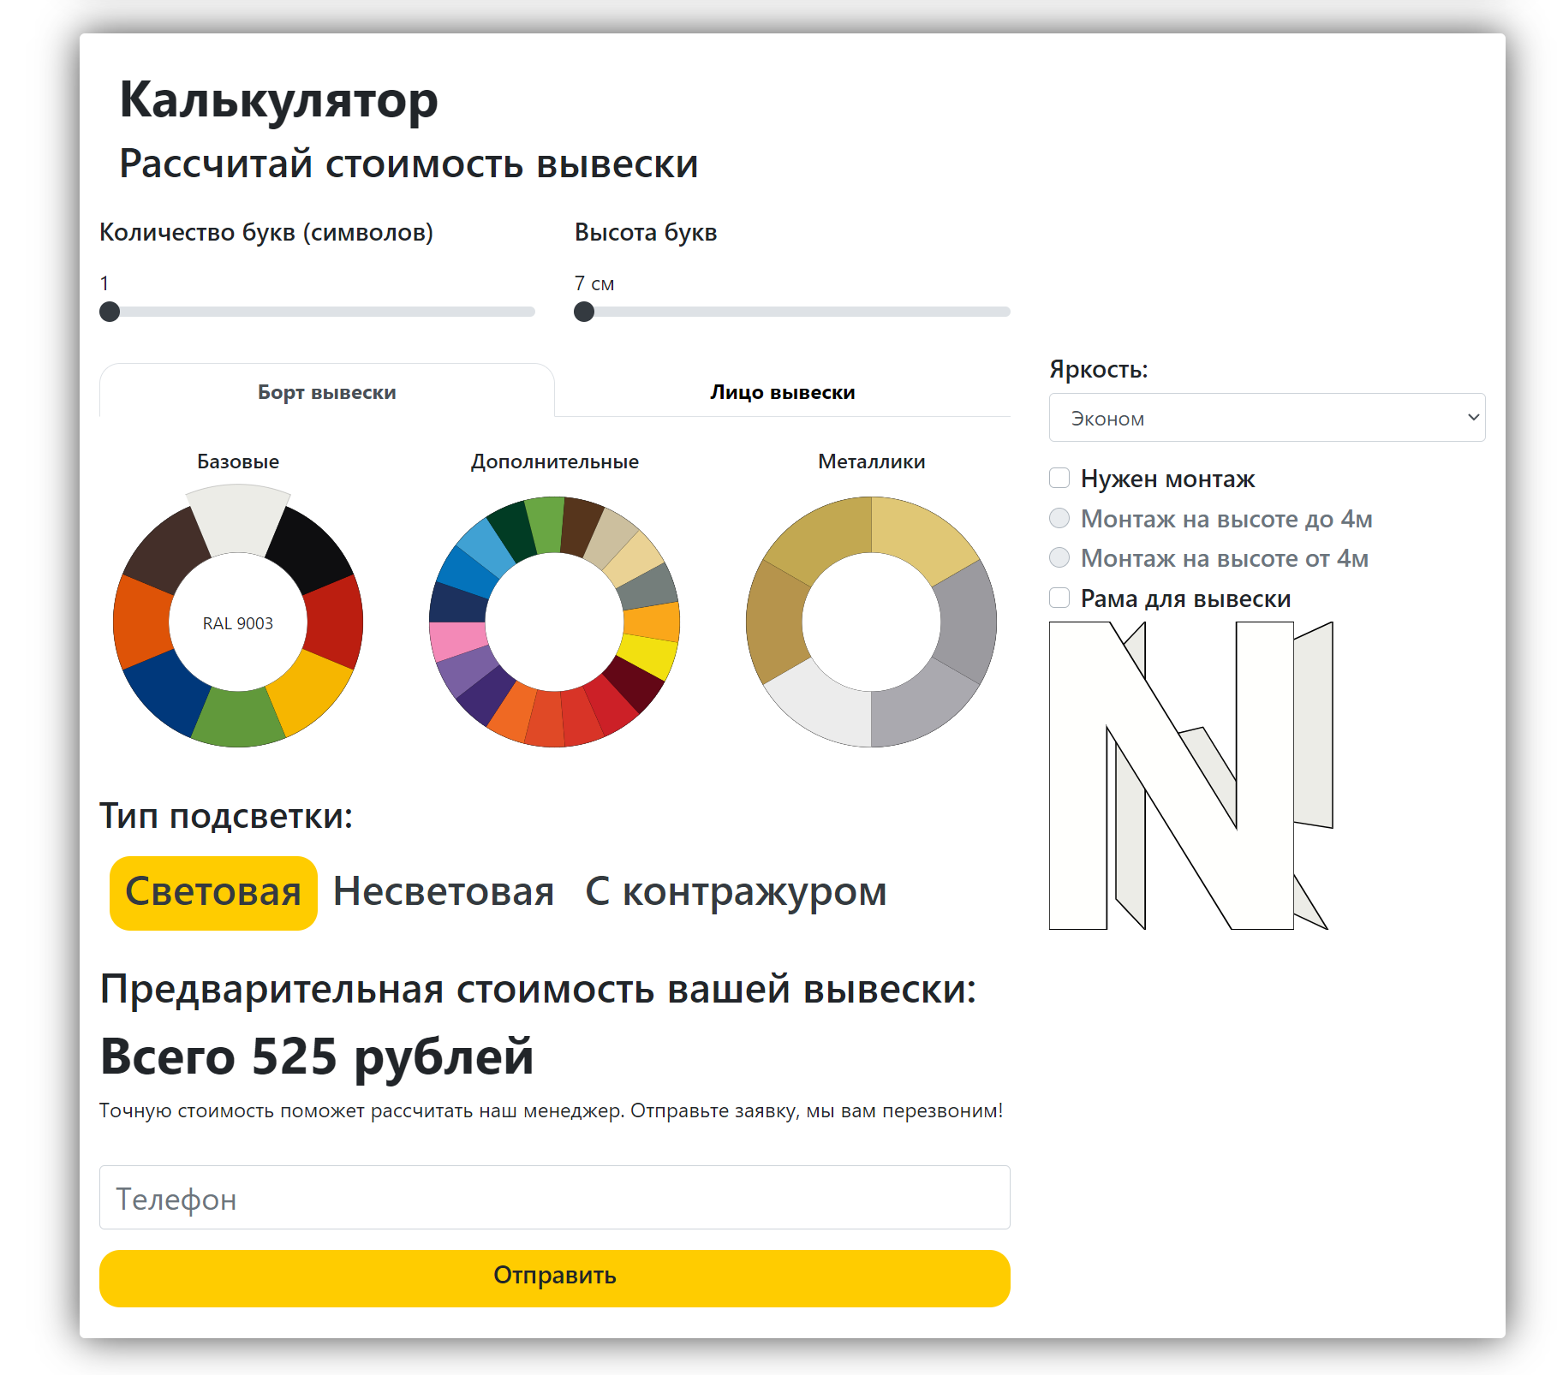
 |  | Предварительный расчет вывески
 |  | Количесвто букв шт. | 25
 |  | Высота букв см. | 50
 |  | Тип подсветки | Световая С контражуром (прозрачный задник)
 |  | Цвет корпуса букв Лицо | Oracal 8500 026
 |  | Цвет корпуса букв Борт | Oracal 641 026M
 |  | Шрифт | да/нет
 |  | Монтаж | да/нет
 |  | Доставка | да/нет или дата доставки | Зависит от реализации кода калькулятора, будет отображаться только одно выбранное поле.
 |  | Самовывоз | да/нет или дата забора заказа
 |  | Итого: | 113,750 ₽

 |  |  |  |  | Цветовую схему вижу прямоугольной формы блок и полосками в цвет выбора с надписью цвета внутри этого, надо как-то выделять выбранный показатель (возможно) Также будет у заказчика буква W которая должна также подсвечиваться от выбранного цвета как лицо так и борт. Готовый результат надо как-то отправлять на почту менеджеру и клиенту (жду от Вас предложений по технической части), будем находить вместе решение в мозговом штурме.

